Caso 1
Evolución USDCOP, GOLD,Nvidia,Ecopetrol
2020-01-01
2024-09-01
Fecha | USDCOP | GLD | Nvidia | Ecopetrol
01/01/2020 | $ 3,417.00 | $ 149.33 | $ 5.91 | $ 18.50
01/02/2020 | $ 3,523.00 | $ 148.38 | $ 6.75 | $ 17.65
01/03/2020 | $ 4,059.00 | $ 148.05 | $ 6.59 | $ 9.51
01/04/2020 | $ 3,952.58 | $ 158.80 | $ 7.31 | $ 10.45
01/05/2020 | $ 3,726.00 | $ 162.91 | $ 8.88 | $ 10.41
01/06/2020 | $ 3,748.32 | $ 167.37 | $ 9.50 | $ 11.13
01/07/2020 | $ 3,731.33 | $ 185.43 | $ 10.61 | $ 11.64
01/08/2020 | $ 3,739.71 | $ 184.83 | $ 13.37 | $ 11.39
01/09/2020 | $ 3,825.25 | $ 177.12 | $ 13.53 | $ 9.84
01/10/2020 | $ 3,868.85 | $ 176.20 | $ 12.53 | $ 9.25
01/11/2020 | $ 3,594.25 | $ 166.67 | $ 13.40 | $ 11.52
01/12/2020 | $ 3,414.50 | $ 178.36 | $ 13.06 | $ 12.91
01/01/2021 | $ 3,567.63 | $ 172.61 | $ 12.99 | $ 11.38
01/02/2021 | $ 3,644.50 | $ 161.81 | $ 13.71 | $ 12.25
01/03/2021 | $ 3,658.95 | $ 159.96 | $ 13.35 | $ 12.82
01/04/2021 | $ 3,751.43 | $ 165.66 | $ 15.01 | $ 11.83
01/05/2021 | $ 3,705.75 | $ 178.38 | $ 16.24 | $ 11.94
01/06/2021 | $ 3,747.00 | $ 165.63 | $ 20.00 | $ 14.62
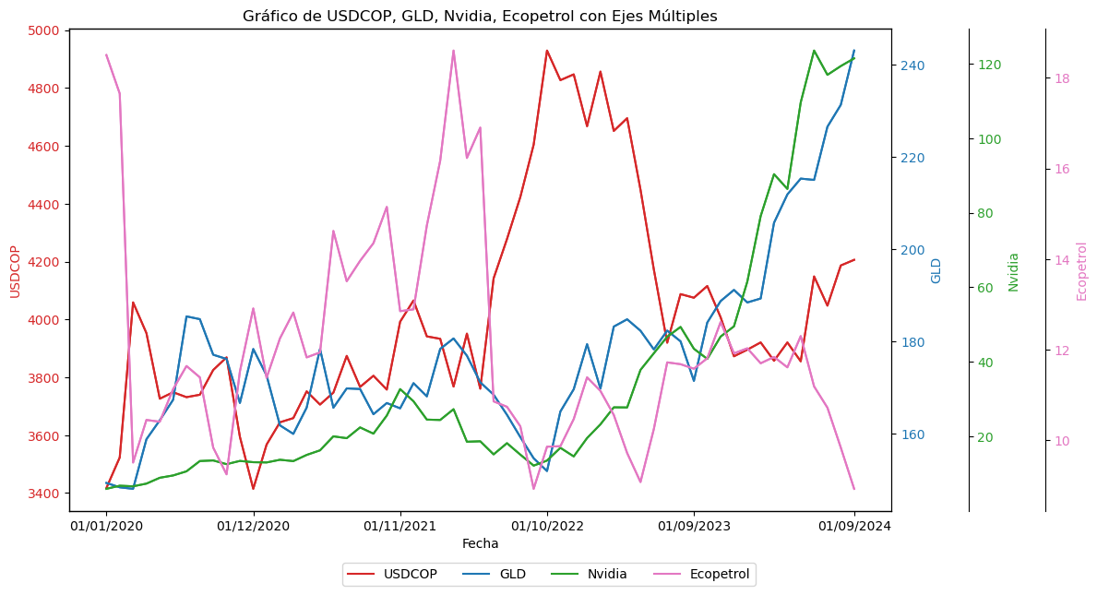
01/07/2021 | $ 3,874.00 | $ 169.82 | $ 19.50 | $ 13.51
01/08/2021 | $ 3,766.68 | $ 169.69 | $ 22.39 | $ 13.96
01/09/2021 | $ 3,805.33 | $ 164.22 | $ 20.72 | $ 14.35
01/10/2021 | $ 3,757.53 | $ 166.65 | $ 25.57 | $ 15.15
01/11/2021 | $ 3,992.20 | $ 165.50 | $ 32.68 | $ 12.85
01/12/2021 | $ 4,065.41 | $ 170.96 | $ 29.41 | $ 12.89
01/01/2022 | $ 3,941.41 | $ 168.09 | $ 24.49 | $ 14.74
01/02/2022 | $ 3,933.01 | $ 178.38 | $ 24.39 | $ 16.17
01/03/2022 | $ 3,767.82 | $ 180.65 | $ 27.29 | $ 18.60
01/04/2022 | $ 3,950.95 | $ 176.91 | $ 18.55 | $ 16.23
01/05/2022 | $ 3,760.60 | $ 171.14 | $ 18.67 | $ 16.90
01/06/2022 | $ 4,141.97 | $ 168.46 | $ 15.16 | $ 10.86
01/07/2022 | $ 4,277.60 | $ 164.10 | $ 18.16 | $ 10.74
01/08/2022 | $ 4,423.00 | $ 159.27 | $ 15.09 | $ 10.31
01/09/2022 | $ 4,604.13 | $ 154.67 | $ 12.14 | $ 8.93
01/10/2022 | $ 4,929.35 | $ 151.91 | $ 13.50 | $ 9.86
01/11/2022 | $ 4,827.00 | $ 164.81 | $ 16.92 | $ 9.87
01/12/2022 | $ 4,847.00 | $ 169.64 | $ 14.61 | $ 10.47
01/01/2023 | $ 4,667.72 | $ 179.41 | $ 19.54 | $ 11.39
01/02/2023 | $ 4,856.68 | $ 169.78 | $ 23.22 | $ 11.09
01/03/2023 | $ 4,651.50 | $ 183.22 | $ 27.78 | $ 10.56
01/04/2023 | $ 4,695.50 | $ 184.80 | $ 27.75 | $ 9.72
01/05/2023 | $ 4,448.50 | $ 182.32 | $ 37.83 | $ 9.08
01/06/2023 | $ 4,172.50 | $ 178.27 | $ 42.30 | $ 10.25
01/07/2023 | $ 3,919.50 | $ 182.35 | $ 46.73 | $ 11.72
01/08/2023 | $ 4,087.55 | $ 180.02 | $ 49.36 | $ 11.68
01/09/2023 | $ 4,075.00 | $ 171.45 | $ 43.50 | $ 11.58
01/10/2023 | $ 4,115.50 | $ 184.09 | $ 40.78 | $ 11.81
01/11/2023 | $ 4,007.57 | $ 188.75 | $ 46.77 | $ 12.61
01/12/2023 | $ 3,872.59 | $ 191.17 | $ 49.52 | $ 11.92
01/01/2024 | $ 3,895.50 | $ 188.45 | $ 61.53 | $ 12.03
01/02/2024 | $ 3,920.51 | $ 189.31 | $ 79.11 | $ 11.70
01/03/2024 | $ 3,857.00 | $ 205.72 | $ 90.36 | $ 11.84
01/04/2024 | $ 3,920.50 | $ 211.87 | $ 86.40 | $ 11.61
01/05/2024 | $ 3,855.16 | $ 215.30 | $ 109.63 | $ 12.30
01/06/2024 | $ 4,148.65 | $ 215.01 | $ 123.54 | $ 11.19
01/07/2024 | $ 4,047.59 | $ 226.55 | $ 117.02 | $ 10.72
01/08/2024 | $ 4,186.50 | $ 231.29 | $ 119.37 | $ 9.84
01/09/2024 | $ 4,205.97 | $ 243.06 | $ 121.44 | $ 8.93

Caso 2
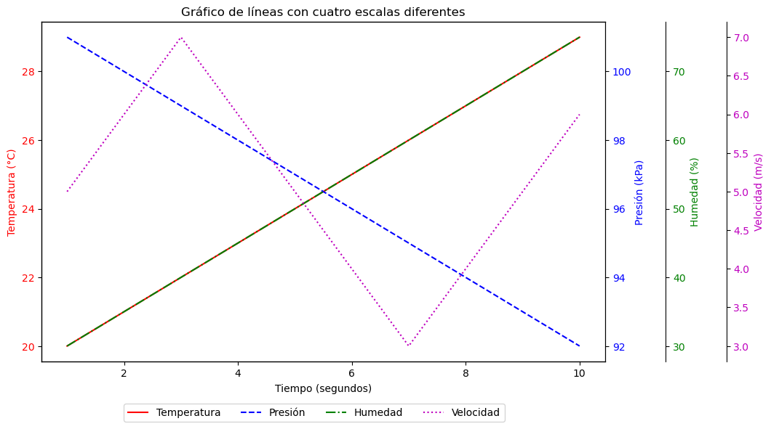
Tiempo | Temperatura | Presion | Humedad | Velocidad | 1. Cargamos las librerias necesarias | 0
1 | 20 | 101 | 30 | 5 | 2. Definimos el Dataframe
2 | 21 | 100 | 35 | 6 | 3. Creamos el gráfico
3 | 22 | 99 | 40 | 7
4 | 23 | 98 | 45 | 6
5 | 24 | 97 | 50 | 5
6 | 25 | 96 | 55 | 4
7 | 26 | 95 | 60 | 3
8 | 27 | 94 | 65 | 4
9 | 28 | 93 | 70 | 5
10 | 29 | 92 | 75 | 6

